Cover
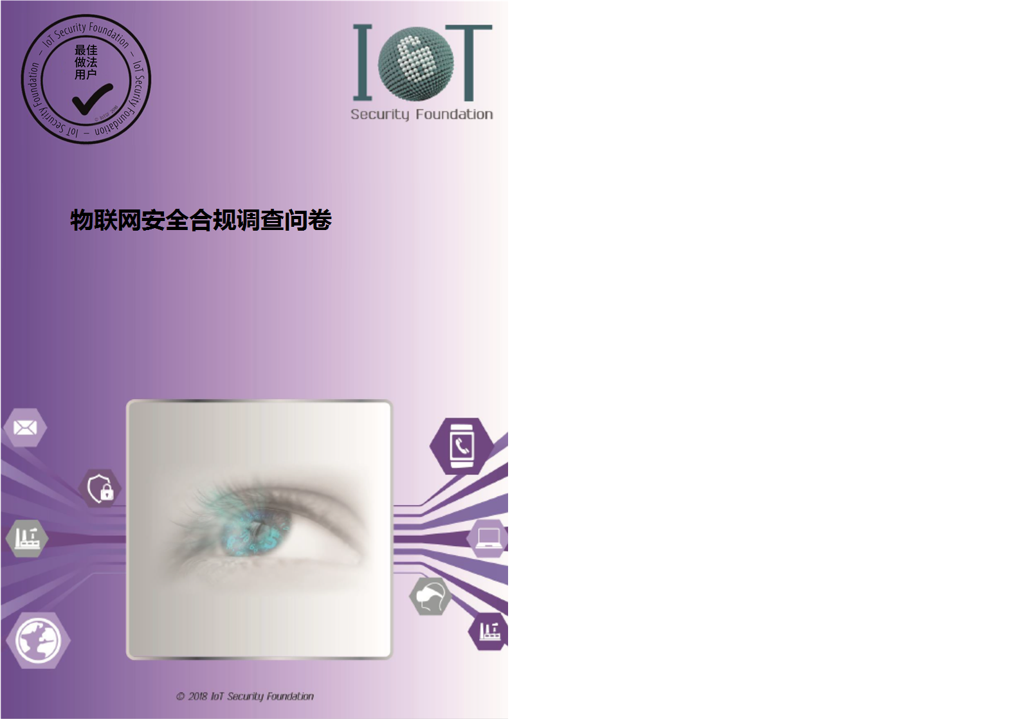

Front Page
IoTSF 合规检查清单


loT Security Foundation

发布日期： |  |  | 2018-10-31
版本： |  |  | 0.13a
供与合规框架版本使用： |  |  | 2.0

通告、免责声明、使用条款以及版权、商标和许可

通知：
物联网安全基金会（简称“IoTSF”）发布的文件将会定期进行审查，并且可能随时更新或更改。IoTSF 出版物（包括本文件）的最新状态可在以下公共网站上查看：https://iotsecurityfoundation.org/

使用条款：
IoTSF 在提供本文件方面所起的作用是推广当代物联网安全最佳做法，以造福社会。提供本文件时，IoTSF 并未基于使用第三方提供的内容，验证、认可或确认任何第三方，也未验证用户做出的任何声明。
提供本文件并不构成或解释为 IoTSF 向本文件的任何收件人或用户或任何第三方提供服务。

免责声明：
（与信息安全的任何方面一样，）物联网安全并不是绝对的，并且永远无法得到保证。新的漏洞不断被发现，这意味着需要定期监测、维持和审查与特定用例和操作环境有关的政策和实践。
IoTSF 是一个非盈利组织，不时发布物联网安全最佳做法指引资料。IoTSF 发布的资料包括安全专业人员、研究员、行业经验丰富的人员以及 IoTSF 会员和合作伙伴的其他相关来源提供的资料。IoTSF 制定了一个多阶段流程，旨在发布之前，通过质量保证同行评审开发当代最佳做法。虽然 IoTSF 善意提供信息，并竭尽全力地提供正确、最新和高质量的指引，但 IoTSF 仅按“原样”提供所有资料（包括本文件），不作任何明示或暗示性担保、承诺或保证。
本文件内容仅供参考，并不意味着全面。IoTSF 或其任何成员（或其各自的高级职员、员工或代理人）并未或不会作出与本文件或本文件的任何使用有关的任何陈述、担保、保证或承诺（无论明示或默示），并未或不会接受对本文件收件人或用户或任何第三方负有与本文件或本文件的任何使用有关的任何责任或义务，包括与本文件或其内容的充分性、准确性、完整性或及时性有关。明确拒绝承认任何此类责任或义务。
本文件的任何内容均不得排除以下任何义务：(i) 由疏忽过失造成的死亡或人身伤害；或 (ii) 欺诈或虚假陈述。
接受或使用本文件即表示，收件人或用户同意受本免责声明的约束。本免责声明受英国法律管辖。

版权、商标和许可：

所有产品名称均是其各自所有者的商标、注册商标或服务商标。

版权所有 © 2016，2017 和 2018，IoTSF。保留所有权利。

本文采用“知识共享署名 4.0 国际许可协议”进行授权许可。若要查看此许可证的副本，请访问知识共享署名 4.0 国际许可协议。

修订记录 | 版本 | 作者 | 日期
初稿 | 0.1 | R. Marshall | 2017-09-13
更新了 Rel 1.1 框架的而最终预发布草案 | 0.11 | R. Marshall | 2017-11-03
新增草案测试标准 | 0.12 | R. Marshall | 2018-05-01
更新 2.0 版框架合规 | 0.13c | C.Shire | 2018-11-16

